relatório fotográfico
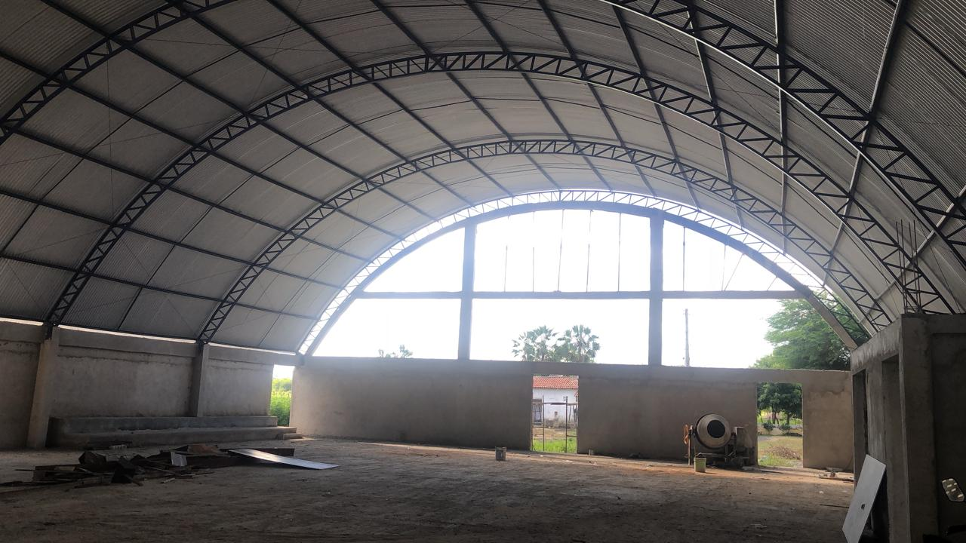
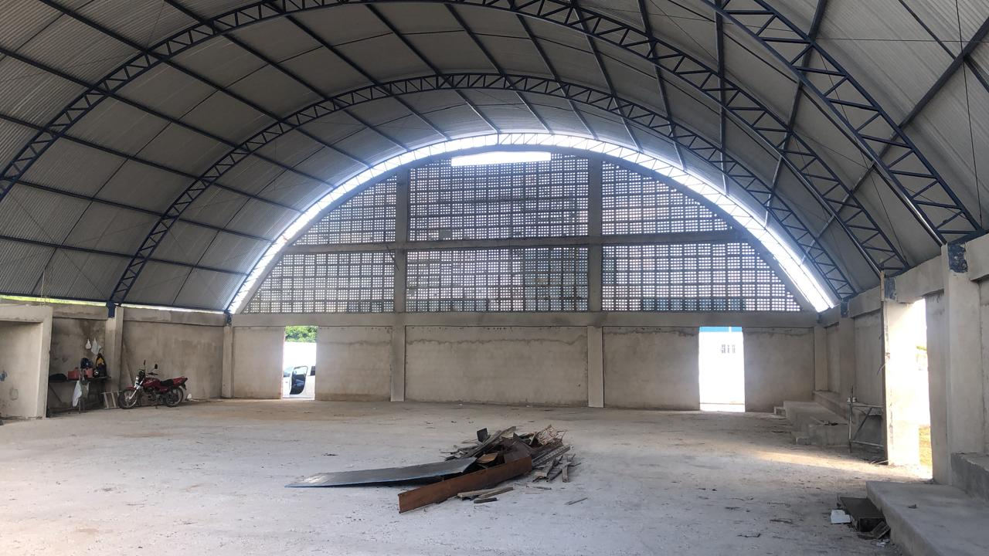
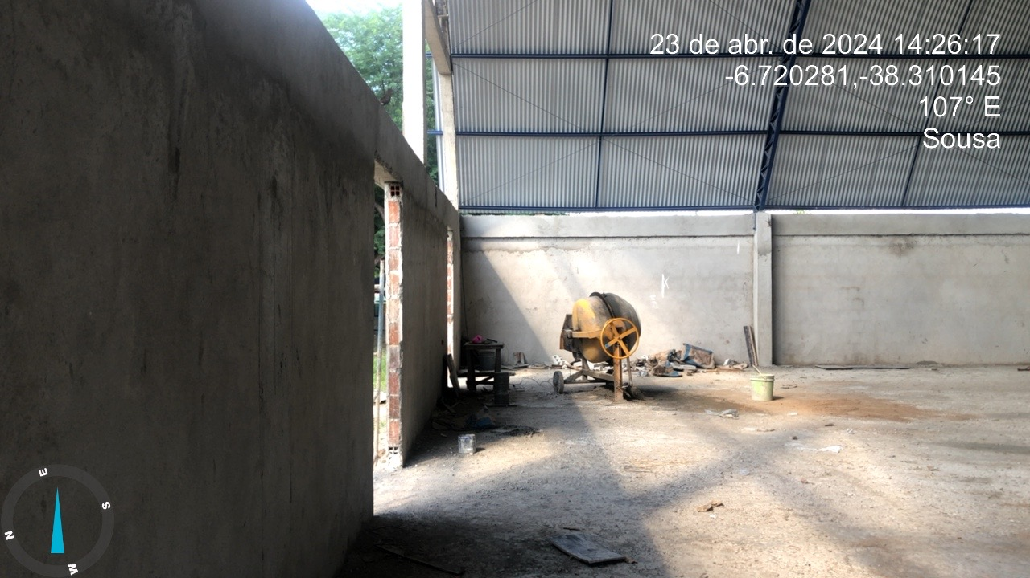
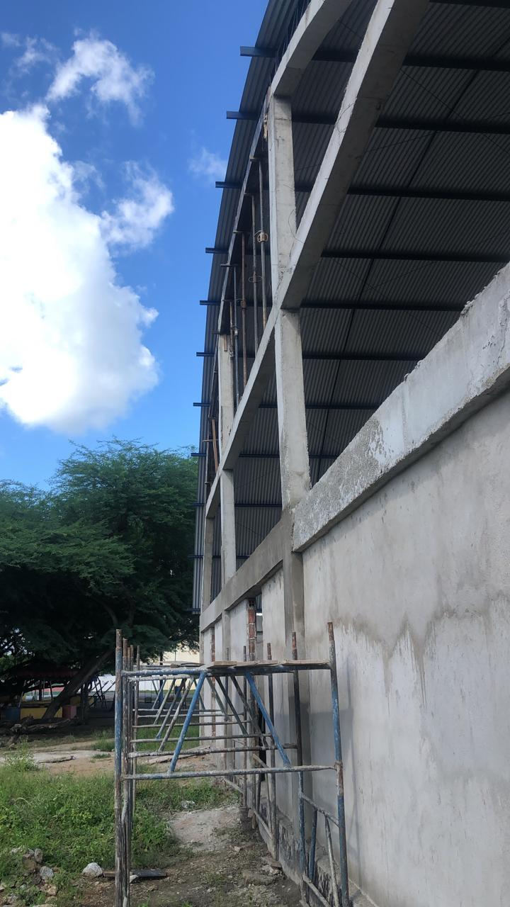
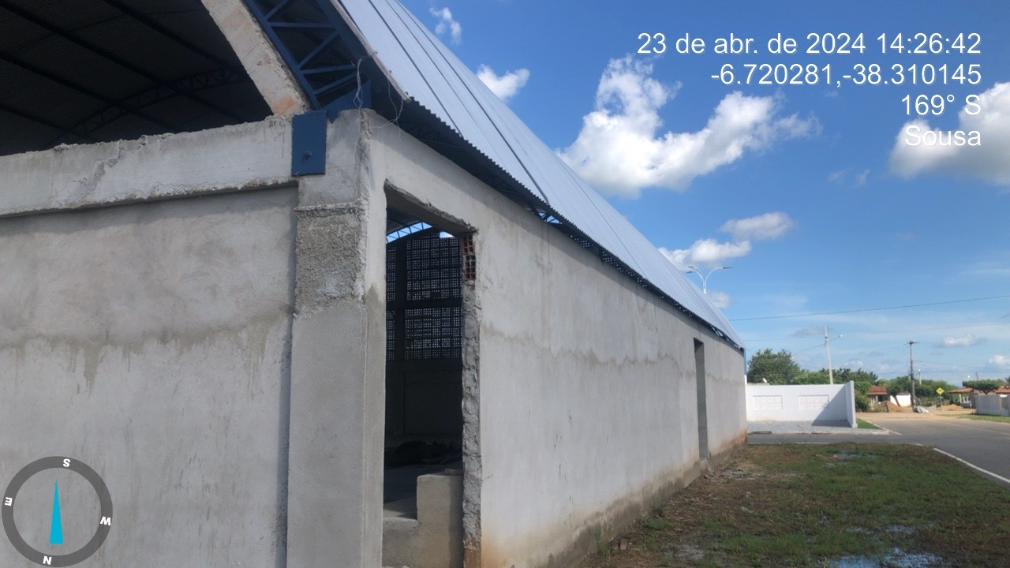
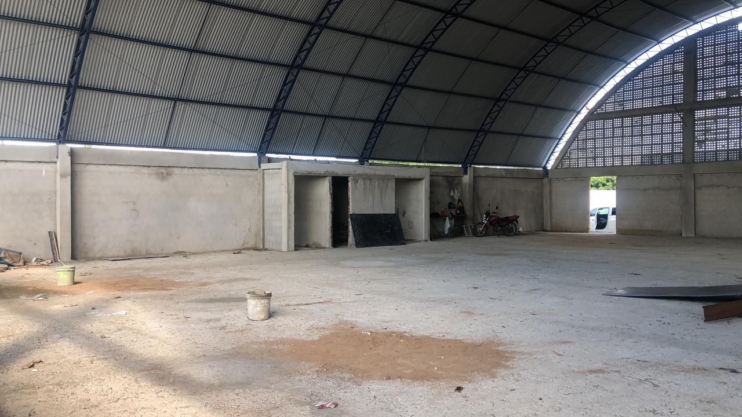
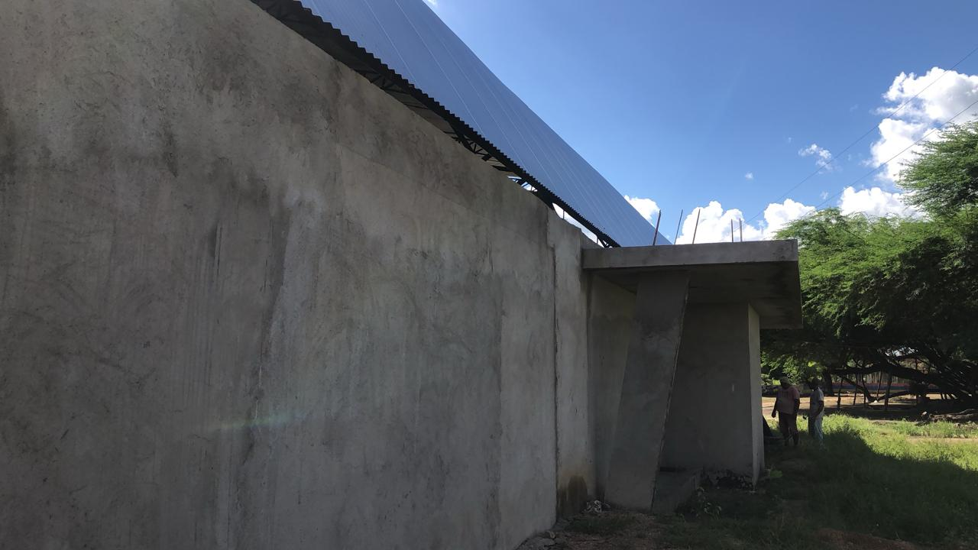
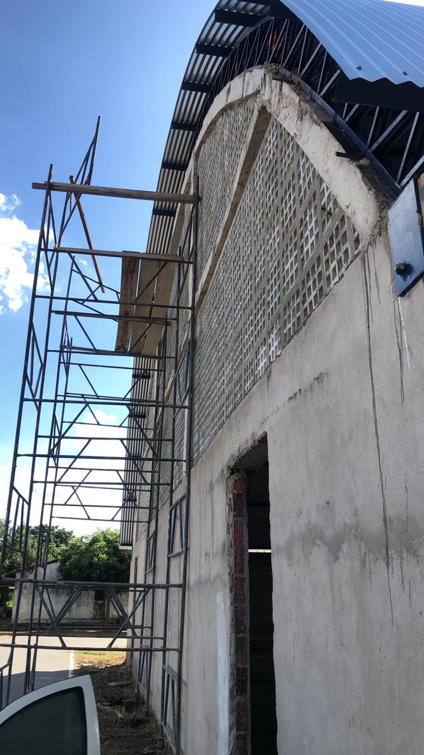
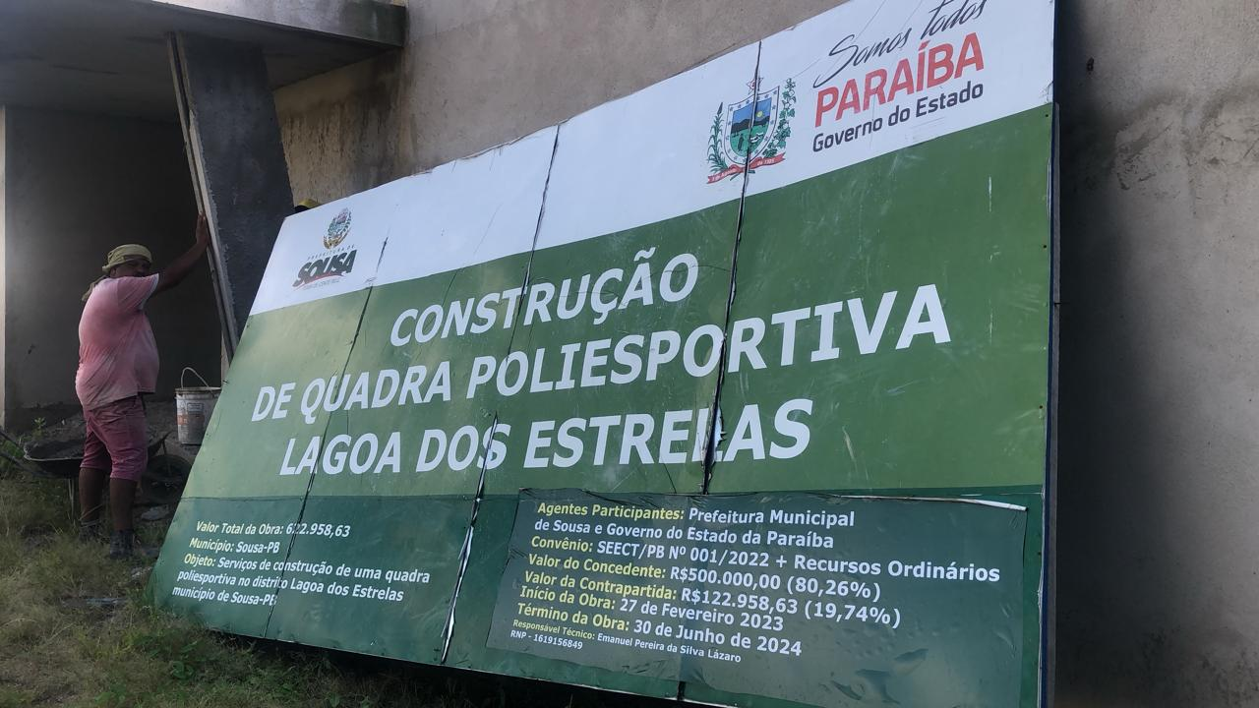
Obra:
CONSTRUÇÃO DE QUADRA POLIESPORTIVA NO DISTRITO DE LAGOA DOS ESTRELAS NO MUNICIPIO DE SOUSA PB.
RELATÓRIO FOTOGRÁFICO | ACUM MEDIÇÃO 01, 02, 03, 04 e 05. | MEDIÇÃO 06

